Sheet3
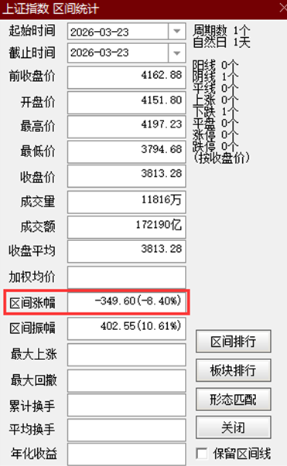

前收盘价 | 交易日 | 今收盘价
4162.88 |  | 3813.28 | -0.083980321316 | -0.0955

 |  |  |  | 3765.32496

